реестр
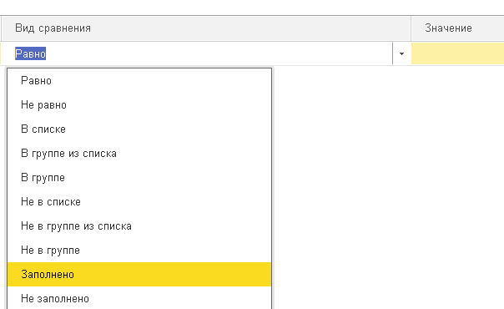
 | Обрабатывать авансовые отчеты Должны попадать все авансовые отчеты у которых в дополнительных реквизитах установлено "Командировочние расходы" = истина
 | В отчете предусмотреть
 | Отбор по справочнику

 | 1) Статьи проезда |  | Субконто 20,23,25,26,28,29,44 Статьи затрат; 91 Прочие доходы, расходы
 | 2) Стоимость проживания |  | Субконто 20,23,25,26,28,29,44 Статьи затрат; 91 Прочие доходы, расходы
 | 3) Суточные |  | Субконто 20,23,25,26,28,29,44 Статьи затрат; 91 Прочие доходы, расходы
 | 4) Прочие |  | Субконто 20,23,25,26,28,29,44 Статьи затрат; 91 Прочие доходы, расходы

 | 5) Физическое лицо
 | 6) Период формирования

 | Возможность вывода, дополнительных реквизитов в отчет

 | Выводимые Показатели | Сумма с НДС | Сумма без НДС
Командировочные расходы

№ п/п | № авансового отчета | Дата авансового отчета | Ф.И.О. сотрудника | Период командировки | Стоимость проезда, руб.Без НДС | Стоимость проезда, руб. С НДС | Стоимость проживания, руб.Без НДС | Стоимость проживания, руб. С НДС | Суточные, руб.Без НДС | Прочие, руб. (упаковка багажа, питание, страховка, трансфер, и т д)Без НДС | Прочие, руб. (упаковка багажа, питание, страховка, трансфер, и т д) С НДС | Назначение /Цель командировки | Объект / подразделение отнесения затрат
1 | из авансового отчета | из авансового отчета | из авансового отчета | из дополнительных сведений документе по названию "Период командировки" | сумма затрат по п.1 Без НДС | сумма затрат по п.1 Без НДС | сумма затрат по п.2 Без НДС | сумма затрат по п.2 Без НДС | сумма затрат по п.3 Без НДС | сумма затрат по п.4 Без НДС | сумма затрат по п.4 С НДС | из дополнительных сведений документе по названию "Назначение /Цель командировки" | со счетов 20,23,25,26,28,29,44,91 если предусмотрено или из реквизита ПодразделениеЗатрат

